Hoja1
2024-05-24

BUENOS AIRES luquearti@gmail.com
BUENOS AIRES luquearti@gmail.com
____________________________________________________________________________________
"ESCUADRA ANGULO ”
“REFORZADA”
“ZINCADA"
COD. | MEDIDA | ENVASE POR | PRECIO C/U
E-050 | 25 x 25 | 100 | 83.18
E-051 | 38 x 38 | 50 | 108.24
E-052 | 51 x 51 | 50 | 129.62
E-053 | 65 x 65 | 50 | 206.75
E-054 | 78 x 78 | 50 | 257.95
E-055 | 90 x 90 | 50 | 322.11
E-056 | 100 x 100 | 50 | 360.78
E-057 | 122 x 122 | 50 | 399.67

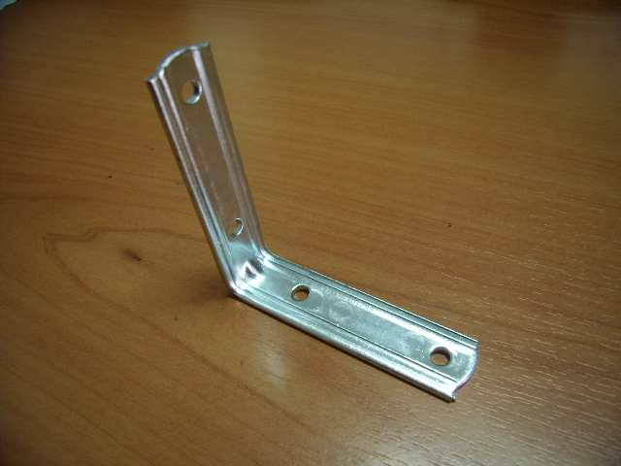

 | N

